상품제안서
3단완전자동 7색 3단우산 | 상품코드: S07027

 |  |  |  |  |  |  | 02-713-8555 | www.synergygift.co.kr
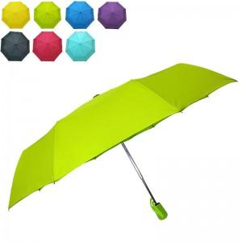

【상세/제작정보】

【인쇄/포장옵션】 | 실크, 원단1도인쇄 / OPP(비닐)

【공급단가】 | 수량 | 100~ | 200~ | 1,000~ | 2,000~ | 4,000~
*VAT별도 | 단가 | 7,420원 | 7,290원 | 7,120원 | 6,840원 | 6,550원

【상품 URL】 | https://www.synergygift.co.kr:443/src/goods_detail.php?gdno=3956

